상품제안서
오리 보냉백 어린이집 유치원 보온보냉가방 쿨러백 아이스백 피크닉가방 | 상품코드: F30345

 |  |  |  |  |  |  | 02-412-0044 | www.easy1.co.kr
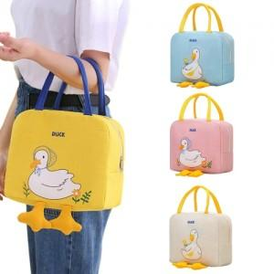

【상세/제작정보】 | <p>* 실크인쇄- 100개미만 통합 7만원 (부가세별도)</p><p>* 전사인쇄- 100개미만 통합 9만원 (부가세별도)</p><p>* 스티커- 제작 3만원/ 부착개당 150원 (부가세별도)</p><p>* 배송비- 1박스 60개 5000원 (부가세별도)​&nbsp;</p>

【인쇄/포장옵션】 | 실크, 풀칼라 / OPP(비닐)

【공급단가】 | 수량 | 100~ | 300~ | 500~ | 1,000~ | 3,000~
*VAT별도 | 단가 | 5,200원 | 5,120원 | 5,000원 | 4,800원 | 4,600원

【상품 URL】 | https://dev.easy1.co.kr:443/src/goods_detail.php?gdno=30345

